Mapa_kraje_vyvoj
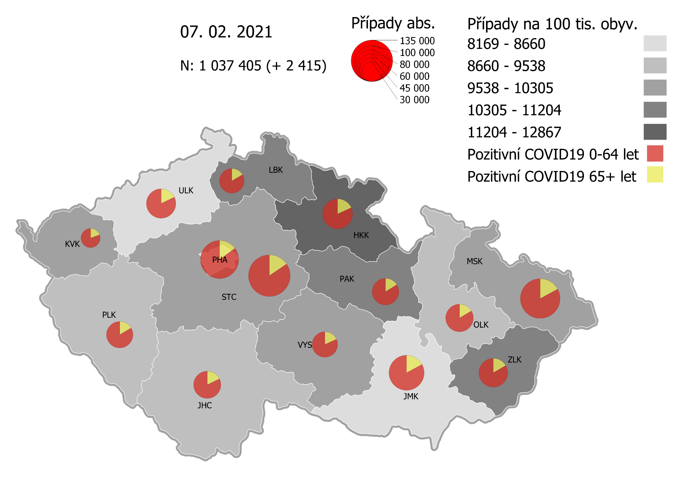
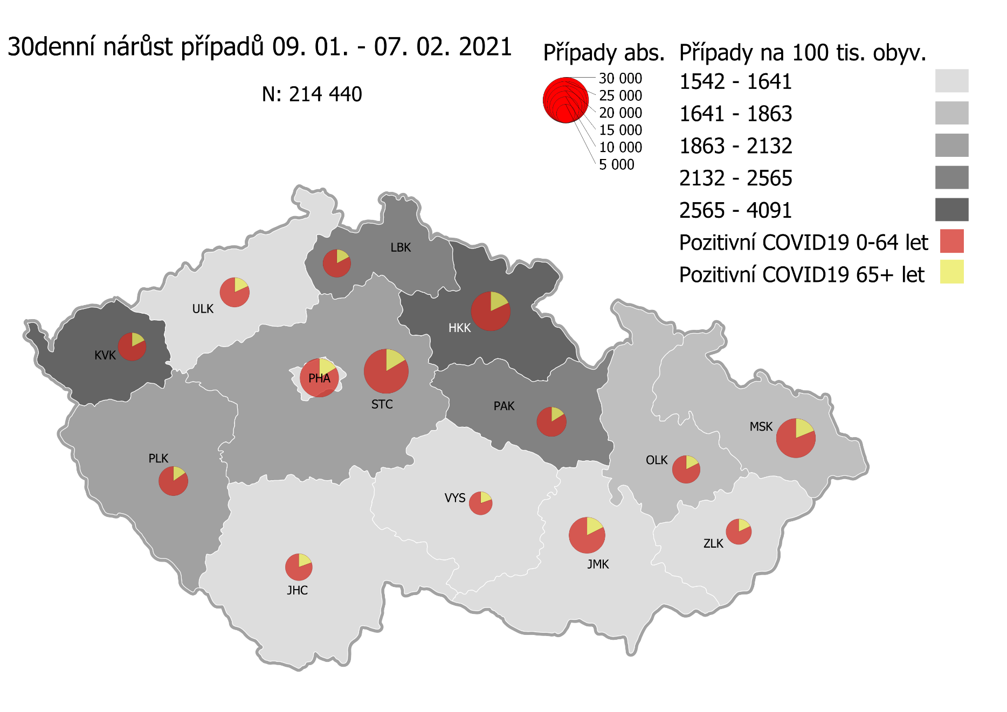
Kumulativní počet pozitivních pacientů COVID-19 v krajích ČR dle bydliště absolutně a na 100 tis. obyvatel
ke dni | 2/9/21
KÓD NUTS3 | Název kraje | Zkratka NUTS3 | Pozitivní COVID19 | Obyvatelstvo 1. 1. 2020 | Na 100 000 obyvatel | Nárůst za 7 dní (v %) | Nárůst za 7 dní na 100 000 obyvatel | Nárůst COVDI19 7 dní zpětně | z toho 03.02 | z toho 04.02 | z toho 05.02 | z toho 06.02 | z toho 07.02 | z toho 08.02 | z toho 09.02
CZ010 | Hlavní město Praha | PHA | 117,000 | 1,324,277 | 8,835.0 | 5.6% | 465.2 | 6,161 | 972 | 1,058 | 898 | 594 | 340 | 1,172 | 1,127
CZ020 | Středočeský kraj | STC | 139,475 | 1,385,141 | 10,069.4 | 5.7% | 544.5 | 7,542 | 1,321 | 1,192 | 1,300 | 779 | 285 | 1,237 | 1,428
CZ031 | Jihočeský kraj | JHC | 59,007 | 644,083 | 9,161.4 | 4.2% | 365.9 | 2,357 | 458 | 466 | 449 | 120 | 68 | 341 | 455
CZ032 | Plzeňský kraj | PLK | 56,551 | 589,899 | 9,586.6 | 7.7% | 686.9 | 4,052 | 768 | 769 | 749 | 209 | 95 | 620 | 842
CZ041 | Karlovarský kraj | KVK | 29,850 | 294,664 | 10,130.2 | 12.9% | 1,158.9 | 3,415 | 850 | 334 | 586 | 593 | 157 | 148 | 747
CZ042 | Ústecký kraj | ULK | 69,572 | 820,965 | 8,474.4 | 5.0% | 405.4 | 3,328 | 614 | 553 | 481 | 376 | 165 | 423 | 716
CZ051 | Liberecký kraj | LBK | 49,215 | 443,690 | 11,092.2 | 5.6% | 591.2 | 2,623 | 450 | 448 | 439 | 188 | 129 | 510 | 459
CZ052 | Královéhradecký kraj | HKK | 72,680 | 551,647 | 13,175.1 | 8.7% | 1,050.5 | 5,795 | 1,284 | 928 | 814 | 552 | 506 | 712 | 999
CZ053 | Pardubický kraj | PAK | 57,035 | 522,662 | 10,912.4 | 6.0% | 615.1 | 3,215 | 610 | 416 | 493 | 307 | 134 | 615 | 640
CZ063 | Kraj Vysočina | VYS | 52,239 | 509,813 | 10,246.7 | 3.3% | 326.0 | 1,662 | 238 | 236 | 308 | 155 | 47 | 310 | 368
CZ064 | Jihomoravský kraj | JMK | 98,931 | 1,191,989 | 8,299.7 | 4.5% | 355.1 | 4,233 | 855 | 544 | 723 | 379 | 197 | 635 | 900
CZ071 | Olomoucký kraj | OLK | 61,143 | 632,015 | 9,674.3 | 3.6% | 340.7 | 2,153 | 404 | 331 | 388 | 87 | 85 | 376 | 482
CZ072 | Zlínský kraj | ZLK | 65,686 | 582,555 | 11,275.5 | 2.2% | 245.1 | 1,428 | 250 | 295 | 229 | 177 | 61 | 141 | 275
CZ080 | Moravskoslezský kraj | MSK | 124,935 | 1,200,539 | 10,406.6 | 2.9% | 295.0 | 3,542 | 566 | 525 | 752 | 295 | 178 | 509 | 717
CZ088 | Neurčeno |  | 803 |  |  | 2.2% |  | 17 | 6 | 0 | 3 | 2 | 0 | 4 | 2
CZ099 | Cizinci bez pobytu v ČR |  | 1,293 |  |  | 3.4% |  | 42 | 9 | 7 | 5 | 1 | 2 | 10 | 8

CZ | Česká republika | ČR | 1,055,415 | 10,693,939 | 9,869.3 | 5.1% | 482.2 | 51,565 | 9,655 | 8,102 | 8,617 | 4,814 | 2,449 | 7,763 | 10,165
KÓD NUTS3 | Název kraje | Zkratka NUTS3 | z toho ve věku 65+ | z toho obyv. 65+ | na 100 000 obyv. 65+ | Nárůst za 7 dní (65+ v %) | Nárůst za 7 dní na 100 000 obyv. 65+ | Nárůst COVDI19 7 dní zpětně | z toho 65+ 03.02 | z toho 65+ 04.02 | z toho 65+ 05.02 | z toho 65+ 06.02 | z toho 65+ 07.02 | z toho 65+ 08.02 | z toho 65+ 09.02
CZ010 | Hlavní město Praha | PHA | 17,435 | 251,166 | 6,941.6 | 5.6% | 367.9 | 924 | 146 | 171 | 151 | 88 | 60 | 147 | 161
CZ020 | Středočeský kraj | STC | 21,488 | 255,825 | 8,399.5 | 5.5% | 440.5 | 1,127 | 205 | 186 | 192 | 141 | 45 | 162 | 196
CZ031 | Jihočeský kraj | JHC | 10,431 | 131,832 | 7,912.3 | 4.0% | 306.5 | 404 | 57 | 89 | 83 | 32 | 17 | 51 | 75
CZ032 | Plzeňský kraj | PLK | 9,224 | 119,690 | 7,706.6 | 6.4% | 464.5 | 556 | 121 | 98 | 111 | 26 | 21 | 77 | 102
CZ041 | Karlovarský kraj | KVK | 5,819 | 60,178 | 9,669.6 | 10.5% | 915.6 | 551 | 102 | 53 | 99 | 95 | 41 | 30 | 131
CZ042 | Ústecký kraj | ULK | 12,324 | 161,527 | 7,629.7 | 4.1% | 304.0 | 491 | 94 | 74 | 75 | 62 | 32 | 69 | 85
CZ051 | Liberecký kraj | LBK | 8,150 | 89,906 | 9,065.0 | 5.4% | 468.3 | 421 | 75 | 76 | 59 | 29 | 23 | 95 | 64
CZ052 | Královéhradecký kraj | HKK | 13,134 | 119,407 | 10,999.4 | 7.8% | 799.8 | 955 | 198 | 166 | 169 | 78 | 108 | 89 | 147
CZ053 | Pardubický kraj | PAK | 9,205 | 106,085 | 8,677.0 | 5.9% | 479.8 | 509 | 98 | 85 | 83 | 41 | 17 | 93 | 92
CZ063 | Kraj Vysočina | VYS | 9,456 | 104,291 | 9,066.9 | 3.0% | 266.6 | 278 | 34 | 37 | 71 | 33 | 7 | 49 | 47
CZ064 | Jihomoravský kraj | JMK | 16,870 | 238,620 | 7,069.8 | 3.8% | 257.3 | 614 | 116 | 84 | 98 | 55 | 30 | 104 | 127
CZ071 | Olomoucký kraj | OLK | 10,032 | 130,935 | 7,661.8 | 3.7% | 274.9 | 360 | 66 | 64 | 75 | 17 | 9 | 56 | 73
CZ072 | Zlínský kraj | ZLK | 10,838 | 121,339 | 8,932.0 | 2.2% | 189.6 | 230 | 44 | 63 | 28 | 31 | 7 | 17 | 40
CZ080 | Moravskoslezský kraj | MSK | 21,244 | 240,829 | 8,821.2 | 2.7% | 228.8 | 551 | 77 | 84 | 120 | 43 | 31 | 84 | 112
CZ088 | Neurčeno |  | 85 |  |  | 1.2% |  | 1 | 1 | 0 | 0 | 0 | 0 | 0 | 0
CZ099 | Cizinci bez pobytu v ČR |  | 24 |  |  | 0.0% |  | 0 | 0 | 0 | 0 | 0 | 0 | 0 | 0

CZ | Česká republika | ČR | 175,759 | 2,131,630 | 8,245.3 | 4.8% | 374.0 | 7,972 | 1,434 | 1,330 | 1,414 | 771 | 448 | 1,123 | 1,452
KÓD NUTS3 | Název kraje | Zkratka NUTS3 | z toho ve věku 0-5 let | z toho obyv. 0-5 let | na 100 000 obyv. 0-5 let | Nárůst za 7 dní (0-5 let v %) | Nárůst za 7 dní na 100 000 obyv. 0-5 let | Nárůst COVDI19 7 dní zpětně | z toho 0-5 let 03.02 | z toho 0-5 let 04.02 | z toho 0-5 let 05.02 | z toho 0-5 let 06.02 | z toho 0-5 let 07.02 | z toho 0-5 let 08.02 | z toho 0-5 let 09.02
CZ010 | Hlavní město Praha | PHA | 3,673 | 89,638 | 4,097.6 | 7.8% | 297.9 | 267 | 39 | 61 | 33 | 23 | 10 | 48 | 53
CZ020 | Středočeský kraj | STC | 4,734 | 96,527 | 4,904.3 | 8.2% | 371.9 | 359 | 61 | 67 | 54 | 26 | 17 | 55 | 79
CZ031 | Jihočeský kraj | JHC | 1,378 | 40,283 | 3,420.8 | 4.7% | 153.9 | 62 | 9 | 15 | 8 | 3 | 1 | 14 | 12
CZ032 | Plzeňský kraj | PLK | 1,524 | 36,259 | 4,203.1 | 12.0% | 449.5 | 163 | 22 | 40 | 36 | 2 | 1 | 25 | 37
CZ041 | Karlovarský kraj | KVK | 791 | 16,577 | 4,771.7 | 17.0% | 693.7 | 115 | 31 | 9 | 22 | 19 | 6 | 1 | 27
CZ042 | Ústecký kraj | ULK | 1,678 | 49,718 | 3,375.0 | 8.6% | 267.5 | 133 | 14 | 28 | 27 | 15 | 7 | 12 | 30
CZ051 | Liberecký kraj | LBK | 1,509 | 28,292 | 5,333.7 | 7.2% | 357.0 | 101 | 17 | 29 | 18 | 9 | 9 | 14 | 5
CZ052 | Královéhradecký kraj | HKK | 2,358 | 33,422 | 7,055.2 | 13.7% | 852.7 | 285 | 71 | 33 | 32 | 37 | 29 | 36 | 47
CZ053 | Pardubický kraj | PAK | 1,683 | 32,984 | 5,102.5 | 8.6% | 403.2 | 133 | 24 | 13 | 21 | 18 | 6 | 36 | 15
CZ063 | Kraj Vysočina | VYS | 894 | 31,857 | 2,806.3 | 5.3% | 141.3 | 45 | 6 | 6 | 9 | 2 | 2 | 5 | 15
CZ064 | Jihomoravský kraj | JMK | 2,174 | 79,619 | 2,730.5 | 8.1% | 203.5 | 162 | 42 | 21 | 29 | 12 | 15 | 19 | 24
CZ071 | Olomoucký kraj | OLK | 1,468 | 38,976 | 3,766.4 | 5.6% | 200.1 | 78 | 15 | 11 | 14 | 1 | 6 | 8 | 23
CZ072 | Zlínský kraj | ZLK | 2,050 | 35,087 | 5,842.6 | 3.3% | 188.1 | 66 | 3 | 16 | 13 | 8 | 4 | 8 | 14
CZ080 | Moravskoslezský kraj | MSK | 2,963 | 71,917 | 4,120.0 | 3.9% | 154.3 | 111 | 19 | 14 | 23 | 11 | 5 | 14 | 25
CZ088 | Neurčeno |  | 31 |  |  | 3.3% |  | 1 | 0 | 0 | 1 | 0 | 0 | 0 | 0
CZ099 | Cizinci bez pobytu v ČR |  | 7 |  |  | 0.0% |  | 0 | 0 | 0 | 0 | 0 | 0 | 0 | 0
CZ | Česká republika | ČR | 28,915 | 681,156 | 4,245.0 | 7.8% | 305.5 | 2,081 | 373 | 363 | 340 | 186 | 118 | 295 | 406
KÓD NUTS3 | Název kraje | Zkratka NUTS3 | z toho ve věku 6-15 let | z toho obyv. 6-15 let | na 100 000 obyv. 6-15 let | Nárůst za 7 dní (6-15 let v %) | Nárůst za 7 dní na 100 000 obyv. 6-15 let | Nárůst COVDI19 7 dní zpětně | z toho 6-15 let 03.02 | z toho 6-15 let 04.02 | z toho 6-15 let 05.02 | z toho 6-15 let 06.02 | z toho 6-15 let 07.02 | z toho 6-15 let 08.02 | z toho 6-15 let 09.02
CZ010 | Hlavní město Praha | PHA | 9,199 | 131,513 | 6,994.7 | 7.3% | 473.0 | 622 | 80 | 104 | 98 | 59 | 31 | 116 | 134
CZ020 | Středočeský kraj | STC | 12,841 | 163,398 | 7,858.7 | 6.6% | 489.0 | 799 | 140 | 131 | 141 | 85 | 24 | 134 | 144
CZ031 | Jihočeský kraj | JHC | 4,205 | 67,758 | 6,205.9 | 5.9% | 348.3 | 236 | 61 | 43 | 39 | 11 | 2 | 37 | 43
CZ032 | Plzeňský kraj | PLK | 4,308 | 60,678 | 7,099.8 | 8.7% | 565.3 | 343 | 43 | 83 | 61 | 13 | 9 | 44 | 90
CZ041 | Karlovarský kraj | KVK | 2,013 | 30,869 | 6,521.1 | 16.4% | 920.0 | 284 | 53 | 31 | 59 | 60 | 8 | 4 | 69
CZ042 | Ústecký kraj | ULK | 4,891 | 90,219 | 5,421.3 | 7.1% | 361.3 | 326 | 53 | 53 | 55 | 32 | 14 | 43 | 76
CZ051 | Liberecký kraj | LBK | 4,481 | 48,396 | 9,259.0 | 5.8% | 510.4 | 247 | 29 | 47 | 56 | 25 | 9 | 42 | 39
CZ052 | Královéhradecký kraj | HKK | 6,137 | 57,779 | 10,621.5 | 10.9% | 1,041.9 | 602 | 118 | 90 | 86 | 65 | 55 | 78 | 110
CZ053 | Pardubický kraj | PAK | 4,652 | 54,972 | 8,462.5 | 7.1% | 558.5 | 307 | 58 | 41 | 60 | 19 | 17 | 52 | 60
CZ063 | Kraj Vysočina | VYS | 3,209 | 52,247 | 6,142.0 | 3.9% | 231.6 | 121 | 15 | 16 | 27 | 11 | 1 | 25 | 26
CZ064 | Jihomoravský kraj | JMK | 5,913 | 122,670 | 4,820.2 | 7.0% | 315.5 | 387 | 77 | 31 | 75 | 45 | 15 | 57 | 87
CZ071 | Olomoucký kraj | OLK | 4,340 | 65,697 | 6,606.1 | 4.4% | 280.1 | 184 | 29 | 33 | 30 | 4 | 10 | 41 | 37
CZ072 | Zlínský kraj | ZLK | 4,819 | 58,614 | 8,221.6 | 2.3% | 184.3 | 108 | 22 | 24 | 11 | 18 | 8 | 8 | 17
CZ080 | Moravskoslezský kraj | MSK | 8,512 | 123,284 | 6,904.4 | 3.3% | 219.0 | 270 | 41 | 36 | 76 | 18 | 12 | 42 | 45
CZ088 | Neurčeno |  | 9 |  |  | 0.0% |  | 0 | 0 | 0 | 0 | 0 | 0 | 0 | 0
CZ099 | Cizinci bez pobytu v ČR |  | 11 |  |  | 0.0% |  | 0 | 0 | 0 | 0 | 0 | 0 | 0 | 0
CZ | Česká republika | ČR | 79,540 | 1,128,094 | 7,050.8 | 6.5% | 428.7 | 4,836 | 819 | 763 | 874 | 465 | 215 | 723 | 977
KÓD NUTS3 | Název kraje | Zkratka NUTS3 | z toho ve věku 16-19 let | z toho obyv. 16-19 let | na 100 000 obyv. 16-19 let | Nárůst za 7 dní (16-19 let v %) | Nárůst za 7 dní na 100 000 obyv. 16-19 let | Nárůst COVDI19 7 dní zpětně | z toho 16-19 let 03.02 | z toho 16-19 let 04.02 | z toho 16-19 let 05.02 | z toho 16-19 let 06.02 | z toho 16-19 let 07.02 | z toho 16-19 let 08.02 | z toho 16-19 let 09.02
CZ010 | Hlavní město Praha | PHA | 3,979 | 39,781 | 10,002.3 | 4.6% | 437.4 | 174 | 31 | 29 | 22 | 20 | 8 | 34 | 30
CZ020 | Středočeský kraj | STC | 5,534 | 50,226 | 11,018.2 | 5.1% | 533.6 | 268 | 47 | 42 | 47 | 28 | 13 | 35 | 56
CZ031 | Jihočeský kraj | JHC | 2,131 | 23,342 | 9,129.5 | 2.9% | 261.3 | 61 | 10 | 12 | 12 | 4 | 1 | 5 | 17
CZ032 | Plzeňský kraj | PLK | 1,901 | 20,545 | 9,252.9 | 6.3% | 545.1 | 112 | 30 | 24 | 16 | 9 | 3 | 15 | 15
CZ041 | Karlovarský kraj | KVK | 886 | 10,990 | 8,061.9 | 12.9% | 919.0 | 101 | 13 | 10 | 29 | 23 | 5 | 1 | 20
CZ042 | Ústecký kraj | ULK | 2,463 | 31,824 | 7,739.4 | 4.0% | 295.4 | 94 | 15 | 19 | 12 | 18 | 3 | 10 | 17
CZ051 | Liberecký kraj | LBK | 1,891 | 16,399 | 11,531.2 | 4.5% | 493.9 | 81 | 10 | 10 | 13 | 9 | 5 | 17 | 17
CZ052 | Královéhradecký kraj | HKK | 2,556 | 19,988 | 12,787.7 | 7.9% | 940.6 | 188 | 36 | 31 | 35 | 21 | 14 | 18 | 33
CZ053 | Pardubický kraj | PAK | 2,023 | 19,021 | 10,635.6 | 4.5% | 462.6 | 88 | 20 | 9 | 16 | 7 | 4 | 18 | 14
CZ063 | Kraj Vysočina | VYS | 1,817 | 18,797 | 9,666.4 | 2.9% | 271.3 | 51 | 9 | 4 | 6 | 10 | 0 | 13 | 9
CZ064 | Jihomoravský kraj | JMK | 2,976 | 40,581 | 7,333.5 | 3.9% | 276.0 | 112 | 20 | 11 | 24 | 5 | 4 | 19 | 29
CZ071 | Olomoucký kraj | OLK | 2,062 | 22,707 | 9,080.9 | 3.3% | 286.3 | 65 | 11 | 9 | 21 | 2 | 2 | 11 | 9
CZ072 | Zlínský kraj | ZLK | 2,417 | 20,976 | 11,522.7 | 1.8% | 200.2 | 42 | 6 | 8 | 8 | 8 | 4 | 4 | 4
CZ080 | Moravskoslezský kraj | MSK | 4,321 | 43,805 | 9,864.2 | 3.1% | 292.2 | 128 | 22 | 18 | 17 | 10 | 9 | 19 | 33
CZ088 | Neurčeno |  | 24 |  |  | 4.3% |  | 1 | 0 | 0 | 1 | 0 | 0 | 0 | 0
CZ099 | Cizinci bez pobytu v ČR |  | 28 |  |  | 3.7% |  | 1 | 1 | 0 | 0 | 0 | 0 | 0 | 0
CZ | Česká republika | ČR | 37,009 | 378,982 | 9,765.4 | 4.4% | 413.5 | 1,567 | 281 | 236 | 279 | 174 | 75 | 219 | 303

 |  |  |  | Mapa výskytu COVID-19 v krajích ČR
 |  |  |  | Počet pozitivních pacientů kumulativně v krajích bydliště v ČR na 100 tis. obyvatel a absolutně z dat |  |  |  |  |  |  |  |  |  |  | ke dni 08.02.rrrr 23:59

Mapa_okresy_vývoj
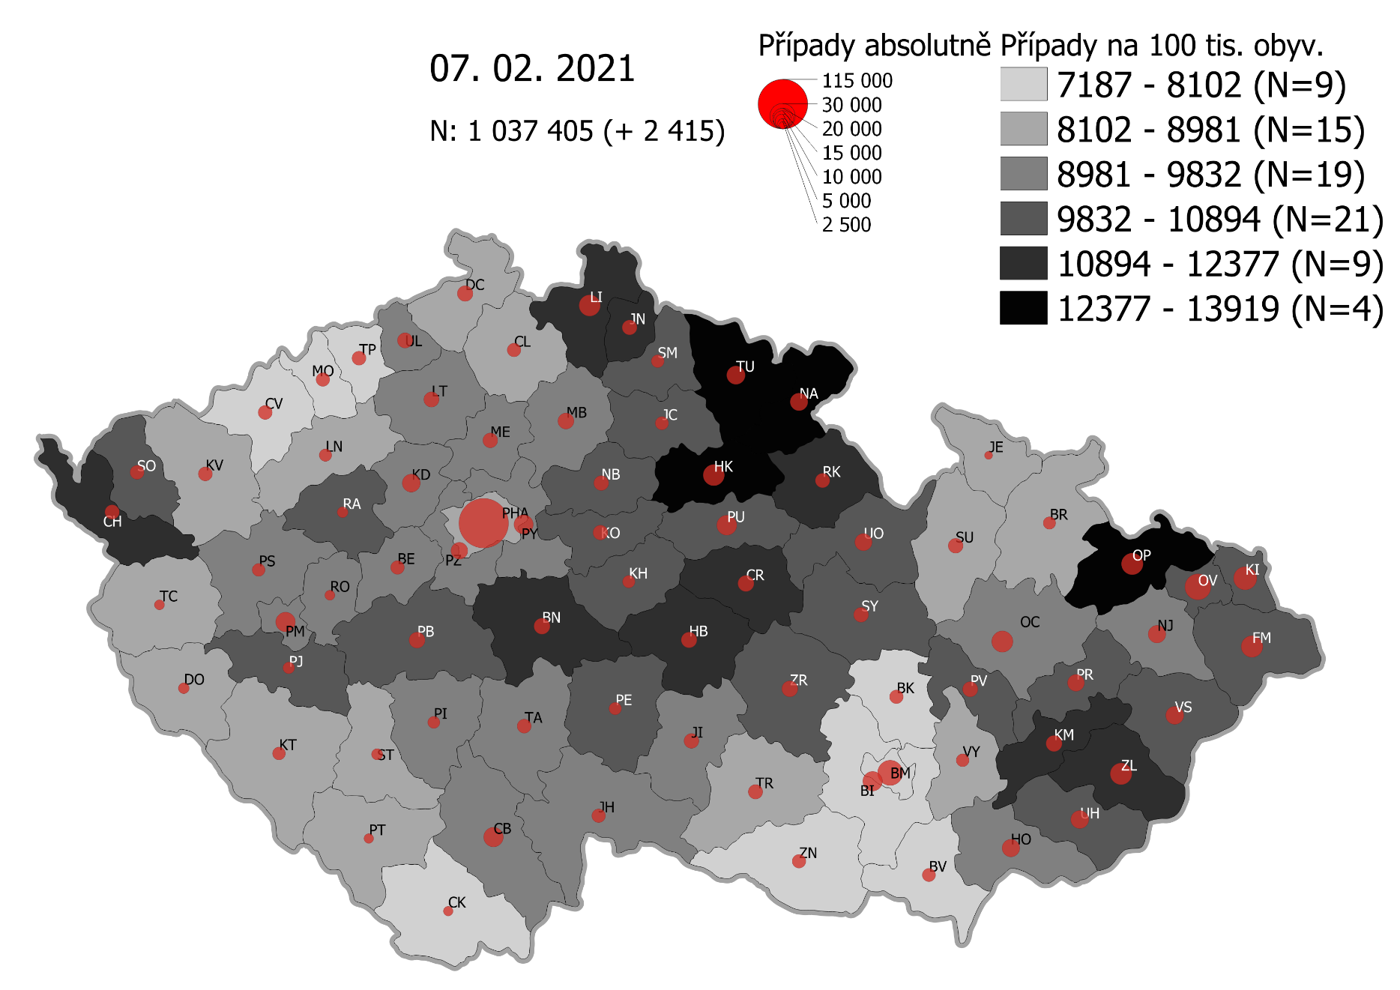
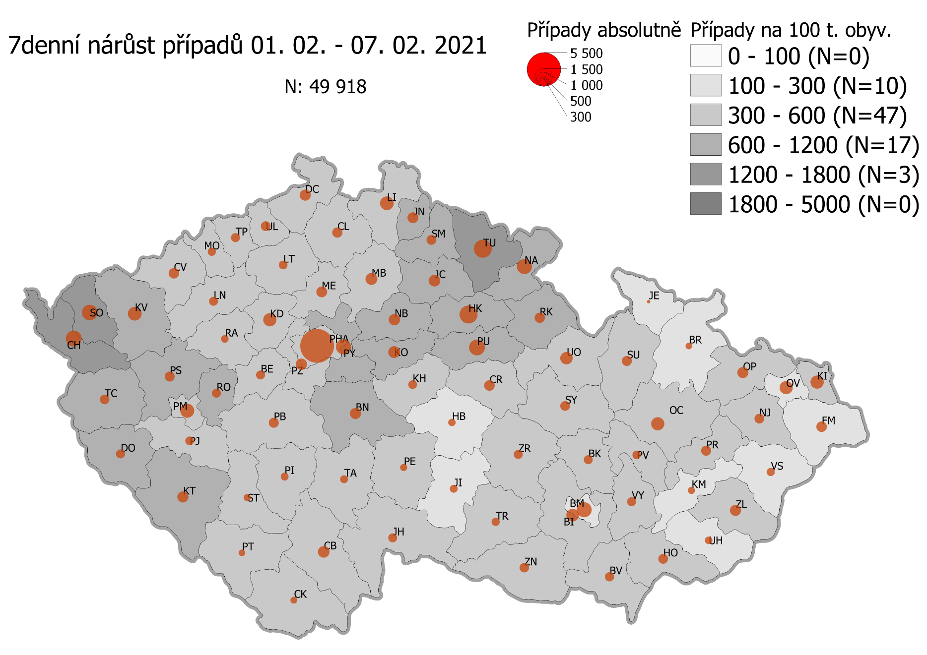
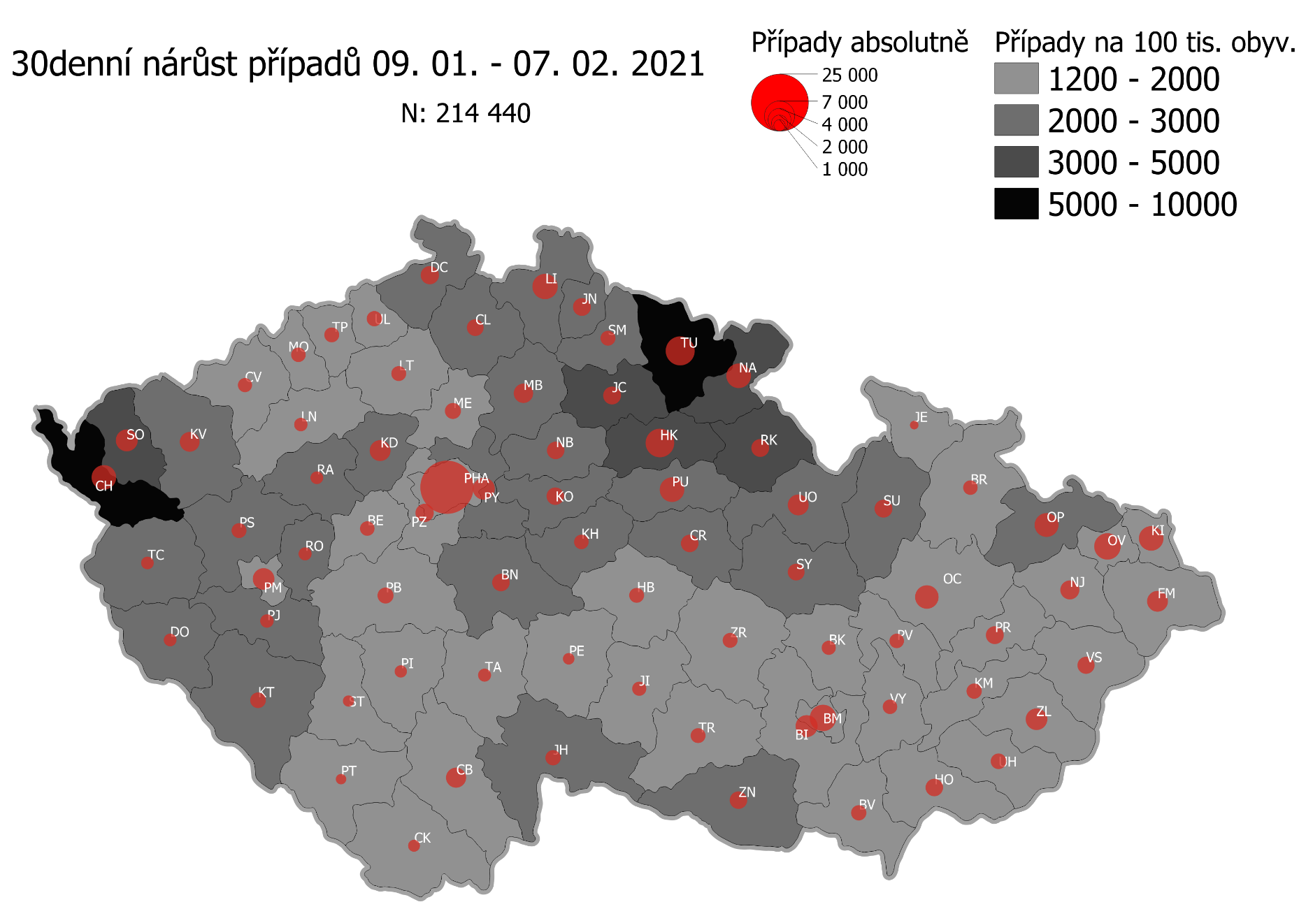
Pořadí okresů dle kumulativní incidence COVID-19 ke dni |  |  |  |  |  | 09.02.rrrr 23:59
KÓD LAU1 | Zkratka kraje název okresu (LAU1) | Zkratka LAU1 | Počet obyvatel | Připady COVID-19 | Celkem na 100 tisíc obyvatel | Nárůst COVDI19 30 dní zpětně | za 30 dní na 100 tisíc obyvatel | Nárůst COVDI19 7 dní zpětně | za 7 dní na 100 tisíc obyvatel
CZ0525 | HKK - Trutnov | TU | 117,978 | 16,886 | 14,312.8 | 6,702 | 5,680.7 | 1,694 | 1,435.9
CZ0523 | HKK - Náchod | NA | 109,958 | 15,156 | 13,783.4 | 4,686 | 4,261.6 | 1,099 | 999.5
CZ0521 | HKK - Hradec Králové | HK | 164,283 | 21,826 | 13,285.6 | 6,470 | 3,938.3 | 1,710 | 1,040.9
CZ0805 | MSK - Opava | OP | 176,236 | 22,511 | 12,773.2 | 4,169 | 2,365.6 | 599 | 339.9
CZ0524 | HKK - Rychnov nad Kněžnou | RK | 79,383 | 10,003 | 12,600.9 | 2,398 | 3,020.8 | 605 | 762.1
CZ0201 | STC - Benešov | BN | 99,414 | 12,159 | 12,230.7 | 2,400 | 2,414.1 | 583 | 586.4
CZ0631 | VYS - Havlíčkův Brod | HB | 94,915 | 11,570 | 12,189.9 | 1,697 | 1,787.9 | 291 | 306.6
CZ0513 | LBK - Liberec | LI | 175,626 | 21,398 | 12,183.8 | 4,900 | 2,790.0 | 933 | 531.2
CZ0531 | PAK - Chrudim | CR | 104,613 | 12,483 | 11,932.6 | 2,471 | 2,362.0 | 577 | 551.6
CZ0724 | ZLK - Zlín | ZL | 191,652 | 22,458 | 11,718.1 | 3,401 | 1,774.6 | 546 | 284.9
CZ0512 | LBK - Jablonec nad Nisou | JN | 90,667 | 10,468 | 11,545.5 | 2,589 | 2,855.5 | 599 | 660.7
CZ0411 | KVK - Cheb | CH | 91,634 | 10,537 | 11,499.0 | 4,760 | 5,194.6 | 1,270 | 1,385.9
CZ0721 | ZLK - Kroměříž | KM | 105,343 | 12,051 | 11,439.8 | 1,774 | 1,684.0 | 267 | 253.5
CZ0532 | PAK - Pardubice | PU | 175,441 | 19,565 | 11,151.9 | 4,864 | 2,772.4 | 1,302 | 742.1
CZ0514 | LBK - Semily | SM | 74,097 | 8,156 | 11,007.2 | 1,864 | 2,515.6 | 549 | 740.9
CZ0522 | HKK - Jičín | JC | 80,045 | 8,809 | 11,005.1 | 2,550 | 3,185.7 | 687 | 858.3
CZ0413 | KVK - Sokolov | SO | 88,212 | 9,648 | 10,937.3 | 3,870 | 4,387.2 | 1,237 | 1,402.3
CZ0722 | ZLK - Uherské Hradiště | UH | 142,226 | 15,543 | 10,928.4 | 1,812 | 1,274.0 | 283 | 199.0
CZ0723 | ZLK - Vsetín | VS | 143,334 | 15,634 | 10,907.4 | 2,149 | 1,499.3 | 332 | 231.6
CZ020B | STC - Příbram | PB | 115,104 | 12,349 | 10,728.6 | 2,059 | 1,788.8 | 471 | 409.2
CZ0204 | STC - Kolín | KO | 102,623 | 10,922 | 10,642.8 | 2,437 | 2,374.7 | 682 | 664.6
CZ0633 | VYS - Pelhřimov | PE | 72,302 | 7,694 | 10,641.5 | 1,141 | 1,578.1 | 286 | 395.6
CZ0714 | OLK - Přerov | PR | 129,512 | 13,771 | 10,633.0 | 2,517 | 1,943.4 | 508 | 392.2
CZ0713 | OLK - Prostějov | PV | 108,646 | 11,466 | 10,553.5 | 1,670 | 1,537.1 | 326 | 300.1
CZ0324 | PLK - Plzeň-jih | PJ | 63,488 | 6,622 | 10,430.3 | 1,545 | 2,433.5 | 406 | 639.5
CZ0803 | MSK - Karviná | KI | 246,324 | 25,634 | 10,406.6 | 4,693 | 1,905.2 | 844 | 342.6
CZ0533 | PAK - Svitavy | SY | 104,333 | 10,844 | 10,393.6 | 2,373 | 2,274.4 | 523 | 501.3
CZ0802 | MSK - Frýdek-Místek | FM | 214,660 | 22,294 | 10,385.7 | 3,375 | 1,572.3 | 568 | 264.6
CZ0635 | VYS - Žďár nad Sázavou | ZR | 118,158 | 12,229 | 10,349.7 | 1,842 | 1,558.9 | 436 | 369.0
CZ0208 | STC - Nymburk | NB | 100,886 | 10,428 | 10,336.4 | 2,465 | 2,443.4 | 624 | 618.5
CZ020C | STC - Rakovník | RA | 55,562 | 5,731 | 10,314.6 | 1,284 | 2,310.9 | 301 | 541.7
CZ0205 | STC - Kutná Hora | KH | 75,828 | 7,797 | 10,282.5 | 1,787 | 2,356.6 | 431 | 568.4
CZ0534 | PAK - Ústí nad Orlicí | UO | 138,275 | 14,143 | 10,228.2 | 3,500 | 2,531.2 | 813 | 588.0
CZ0326 | PLK - Rokycany | RO | 49,349 | 4,978 | 10,087.3 | 1,455 | 2,948.4 | 416 | 843.0
CZ0806 | MSK - Ostrava-město | OV | 320,145 | 32,007 | 9,997.7 | 5,067 | 1,582.7 | 815 | 254.6
CZ0325 | PLK - Plzeň-sever | PS | 79,979 | 7,893 | 9,868.8 | 1,881 | 2,351.9 | 549 | 686.4
CZ0313 | JHC - Jindřichův Hradec | JH | 90,692 | 8,876 | 9,787.0 | 1,994 | 2,198.7 | 456 | 502.8
CZ0207 | STC - Mladá Boleslav | MB | 130,365 | 12,739 | 9,771.8 | 3,132 | 2,402.5 | 768 | 589.1
CZ0804 | MSK - Nový Jičín | NJ | 151,577 | 14,758 | 9,736.3 | 2,705 | 1,784.6 | 486 | 320.6
CZ0206 | STC - Mělník | ME | 109,302 | 10,629 | 9,724.4 | 2,134 | 1,952.4 | 595 | 544.4
CZ0314 | JHC - Písek | PI | 71,587 | 6,914 | 9,658.2 | 1,271 | 1,775.5 | 281 | 392.5
CZ0203 | STC - Kladno | KD | 166,483 | 16,040 | 9,634.6 | 3,621 | 2,175.0 | 862 | 517.8
CZ0645 | JMK - Hodonín | HO | 153,943 | 14,732 | 9,569.8 | 2,596 | 1,686.3 | 502 | 326.1
CZ0209 | STC - Praha-východ | PY | 185,178 | 17,715 | 9,566.5 | 4,027 | 2,174.7 | 1,126 | 608.1
CZ0323 | PLK - Plzeň-město | PM | 194,280 | 18,562 | 9,554.3 | 3,989 | 2,053.2 | 1,066 | 548.7
CZ0632 | VYS - Jihlava | JI | 113,628 | 10,821 | 9,523.2 | 1,580 | 1,390.5 | 299 | 263.1
CZ0202 | STC - Beroun | BE | 95,058 | 9,047 | 9,517.3 | 1,722 | 1,811.5 | 403 | 424.0
CZ0423 | ULK - Litoměřice | LT | 119,668 | 11,365 | 9,497.1 | 1,830 | 1,529.2 | 380 | 317.5
CZ0317 | JHC - Tábor | TA | 102,595 | 9,636 | 9,392.3 | 1,451 | 1,414.3 | 359 | 349.9
CZ0712 | OLK - Olomouc | OC | 235,472 | 22,046 | 9,362.5 | 4,231 | 1,796.8 | 812 | 344.8
CZ0311 | JHC - České Budějovice | CB | 195,903 | 18,341 | 9,362.3 | 3,316 | 1,692.7 | 640 | 326.7
CZ020A | STC - Praha-západ | PZ | 149,338 | 13,918 | 9,319.8 | 2,779 | 1,860.9 | 696 | 466.1
CZ0427 | ULK - Ústí nad Labem | UL | 119,338 | 11,023 | 9,236.8 | 1,904 | 1,595.5 | 535 | 448.3
CZ0322 | PLK - Klatovy | KT | 86,405 | 7,961 | 9,213.6 | 2,055 | 2,378.3 | 645 | 746.5
CZ0421 | ULK - Děčín | DC | 129,542 | 11,783 | 9,095.9 | 2,679 | 2,068.1 | 622 | 480.2
CZ0321 | PLK - Domažlice | DO | 62,062 | 5,645 | 9,095.7 | 1,361 | 2,193.0 | 448 | 721.9
CZ0327 | PLK - Tachov | TC | 54,336 | 4,890 | 8,999.6 | 1,375 | 2,530.6 | 522 | 960.7
CZ0634 | VYS - Třebíč | TR | 110,810 | 9,924 | 8,955.9 | 1,790 | 1,615.4 | 350 | 315.9
CZ0511 | LBK - Česká Lípa | CL | 103,300 | 9,192 | 8,898.4 | 2,258 | 2,185.9 | 542 | 524.7
CZ0646 | JMK - Vyškov | VY | 92,280 | 8,205 | 8,891.4 | 1,699 | 1,841.1 | 385 | 417.2
CZ0100 | PHA - Praha | PH | 1,324,277 | 117,000 | 8,835.0 | 22,778 | 1,720.0 | 6,161 | 465.2
CZ0315 | JHC - Prachatice | PT | 50,978 | 4,497 | 8,821.5 | 901 | 1,767.4 | 195 | 382.5
CZ0316 | JHC - Strakonice | ST | 70,772 | 6,205 | 8,767.6 | 1,013 | 1,431.4 | 190 | 268.5
CZ0715 | OLK - Šumperk | SU | 120,417 | 10,557 | 8,767.0 | 2,398 | 1,991.4 | 447 | 371.2
CZ0711 | OLK - Jeseník | JE | 37,968 | 3,303 | 8,699.4 | 517 | 1,361.7 | 60 | 158.0
CZ0424 | ULK - Louny | LN | 86,691 | 7,493 | 8,643.3 | 1,484 | 1,711.8 | 405 | 467.2
CZ0412 | KVK - Karlovy Vary | KV | 114,818 | 9,664 | 8,416.8 | 3,182 | 2,771.3 | 908 | 790.8
CZ0801 | MSK - Bruntál | BR | 91,597 | 7,706 | 8,412.9 | 1,570 | 1,714.0 | 230 | 251.1
CZ0641 | JMK - Blansko | BK | 109,136 | 8,977 | 8,225.5 | 1,697 | 1,554.9 | 403 | 369.3
CZ0643 | JMK - Brno-venkov | BI | 224,642 | 18,379 | 8,181.5 | 3,770 | 1,678.2 | 855 | 380.6
CZ0642 | JMK - Brno-město | BM | 381,346 | 30,862 | 8,092.9 | 5,478 | 1,436.5 | 1,171 | 307.1
CZ0647 | JMK - Znojmo | ZN | 114,351 | 9,226 | 8,068.1 | 2,467 | 2,157.4 | 434 | 379.5
CZ0425 | ULK - Most | MO | 111,708 | 8,776 | 7,856.2 | 1,635 | 1,463.6 | 374 | 334.8
CZ0426 | ULK - Teplice | TP | 129,072 | 9,834 | 7,619.0 | 1,840 | 1,425.6 | 465 | 360.3
CZ0422 | ULK - Chomutov | CV | 124,946 | 9,298 | 7,441.6 | 1,666 | 1,333.4 | 547 | 437.8
CZ0312 | JHC - Český Krumlov | CK | 61,556 | 4,538 | 7,372.1 | 1,049 | 1,704.1 | 236 | 383.4
CZ0644 | JMK - Břeclav | BV | 116,291 | 8,549 | 7,351.4 | 1,916 | 1,647.6 | 483 | 415.3
CZ088Y | Bydliště neurčeno |  |  | 833 | 0.0 | 72 | 0.0 | 17 | 0.0
CZ099Y | Cizinci bez trvalého pobytu |  |  | 1,293 | 0.0 | 152 | 0.0 | 42 | 0.0
Poznámka: Data obsahují počet případů vč. laboratorních pozitivit k danému datu neverifikovaných na KHS.

Mapa výskytu COVID-19 v ČR - základ modelu šíření nemoci
Počet pozitivních pacientů kumulativně v okresech bydliště ČR na 100 tis. obyvatel a absolutně z dat |  |  |  |  |  |  |  |  |  | ke dni 08.02.rrrr 23:59

